Sheet1
2020/8/24プログラム作成部分の作業まとめ
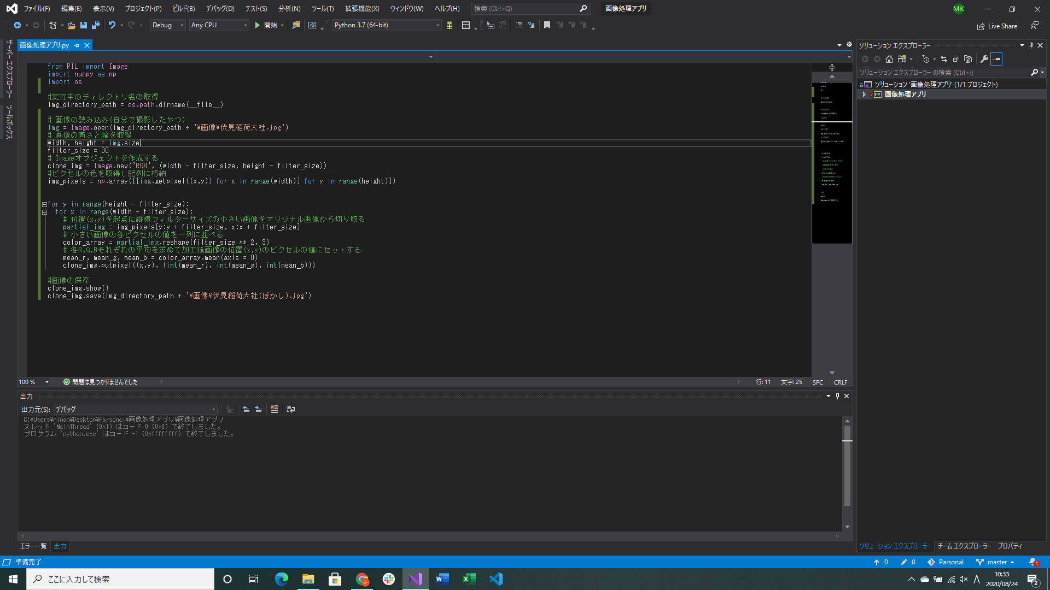
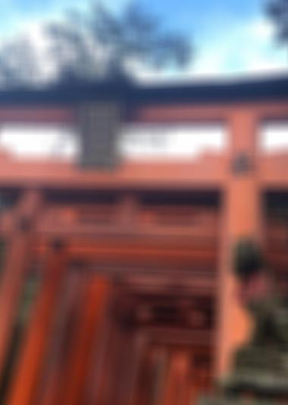
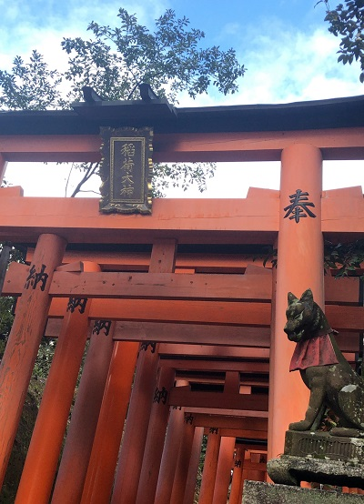

金曜日エラーが出ていた部分の修正(配列作成処理を修正した)
 |  | 実行してできた写真 | もともとの写真
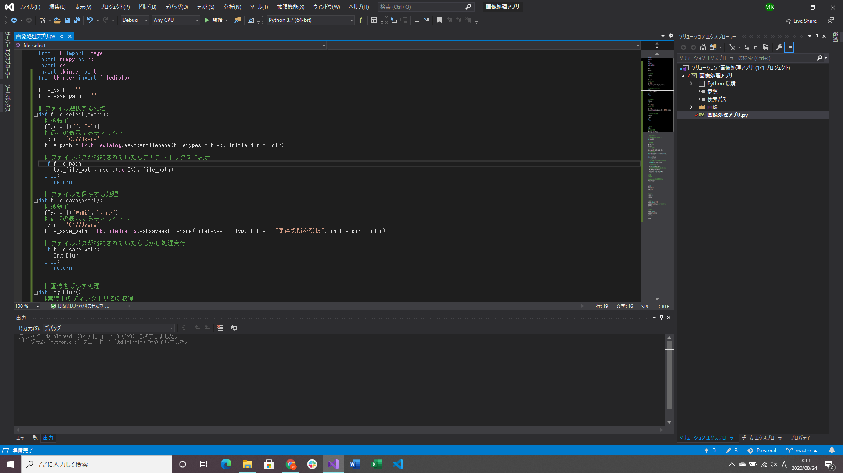
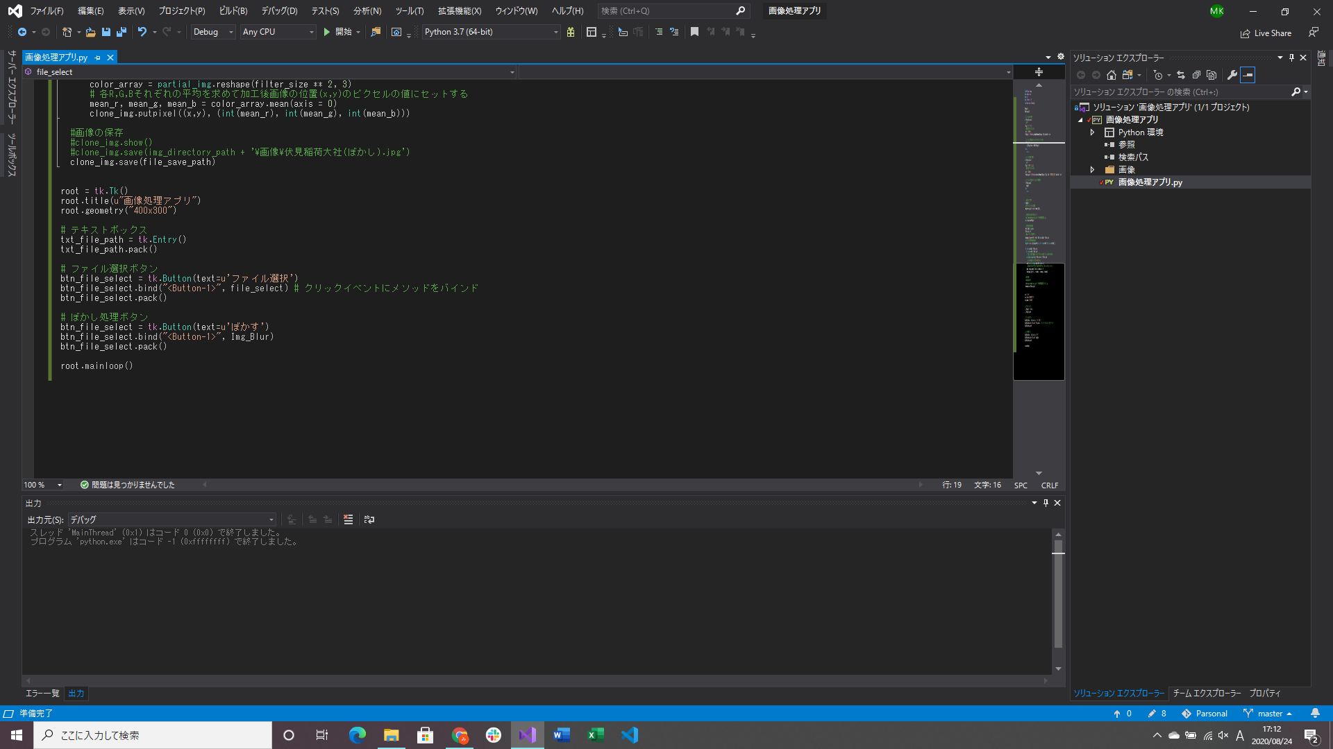
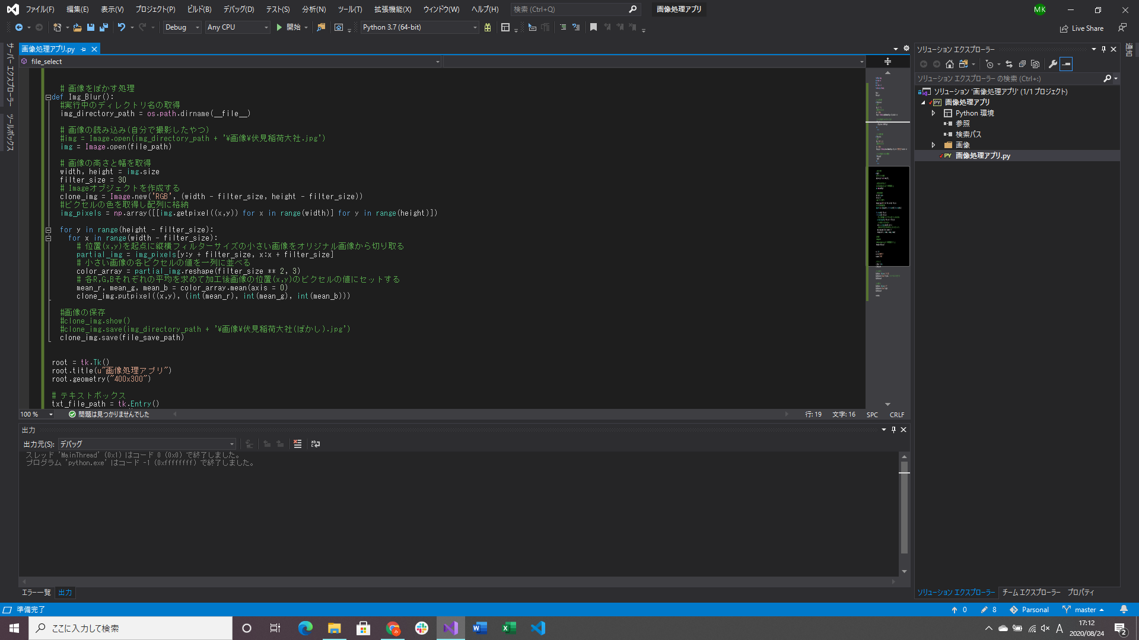

ぼかし処理をメソッド化
Tkinterモジュールを追加し、GUIを作成(レイアウト・コントロールともに修正、追加する予定)
→ソースの中にコントロールの情報などを書くためここでかなり時間を使った(慣れていないので)
OpenFileDirectoryとSaveFileDirectoryの処理実装(ここも調べるのに時間がかかった)
→どの画像でも加工できるようにして、任意の場所に保存する(保存はまだできない)

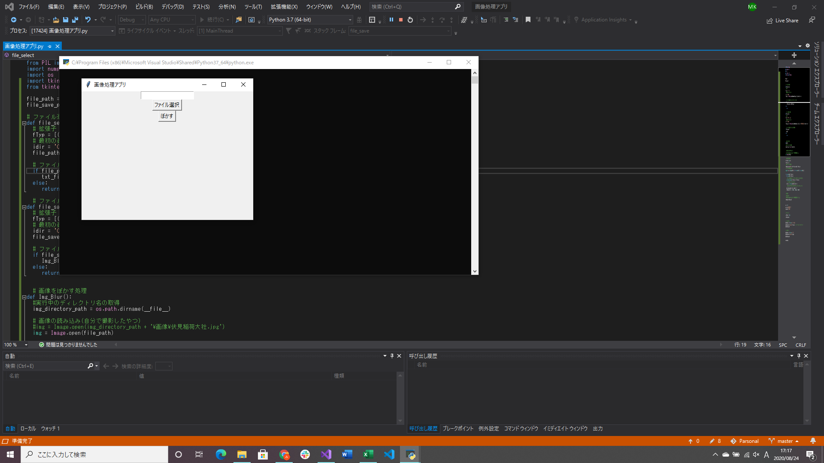
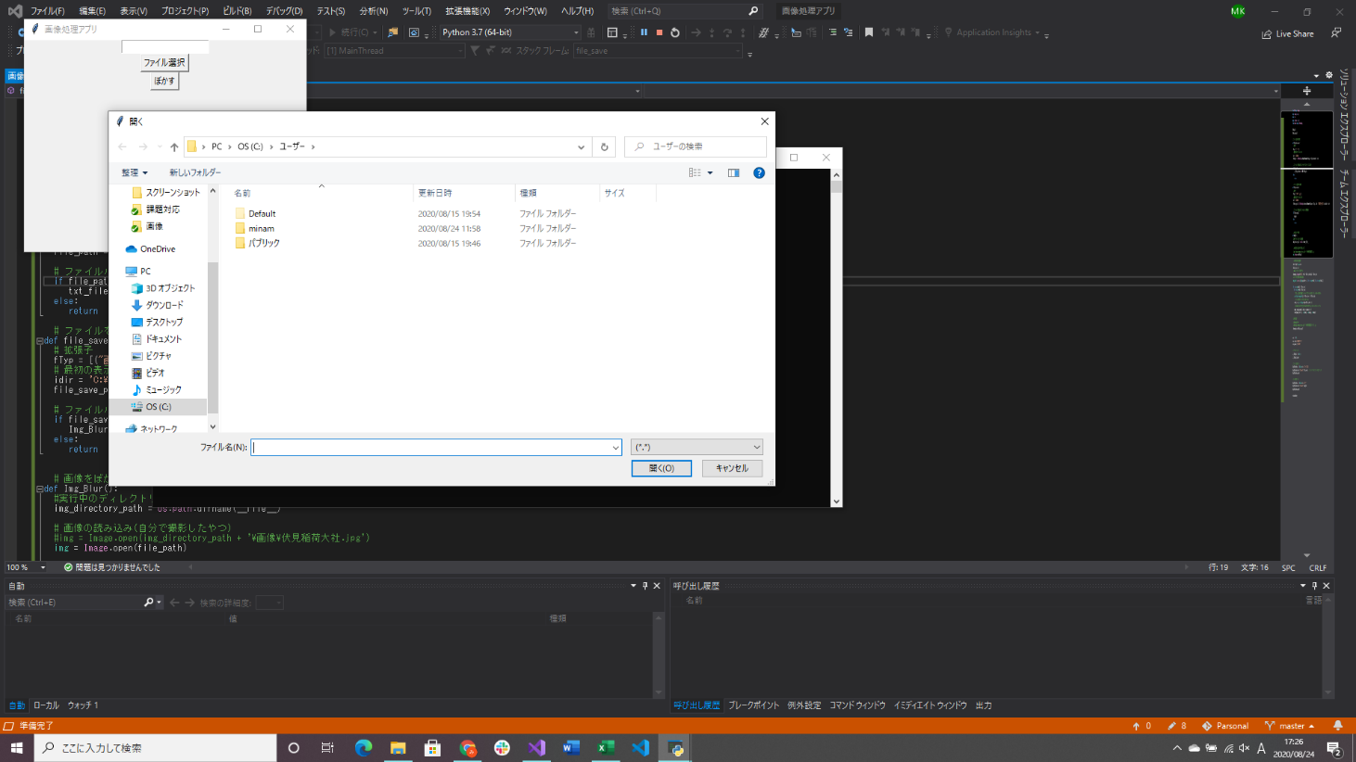

実行したときのスクリーンショット | ファイル選択ボタンを押したとき

